１枚目
基礎コンピュータ工学 演習課題 |  | No: | 氏名：模範解答 |  | No.28
入力をカエサル暗号に変換するプログラム
フローチャート | アドレス | 機械語 | ラベル | オペレーション | オペランド
 | 02 |  | SIOD | EQU | 02H
 | 03 |  | SIOS | EQU | 03H
 | 00
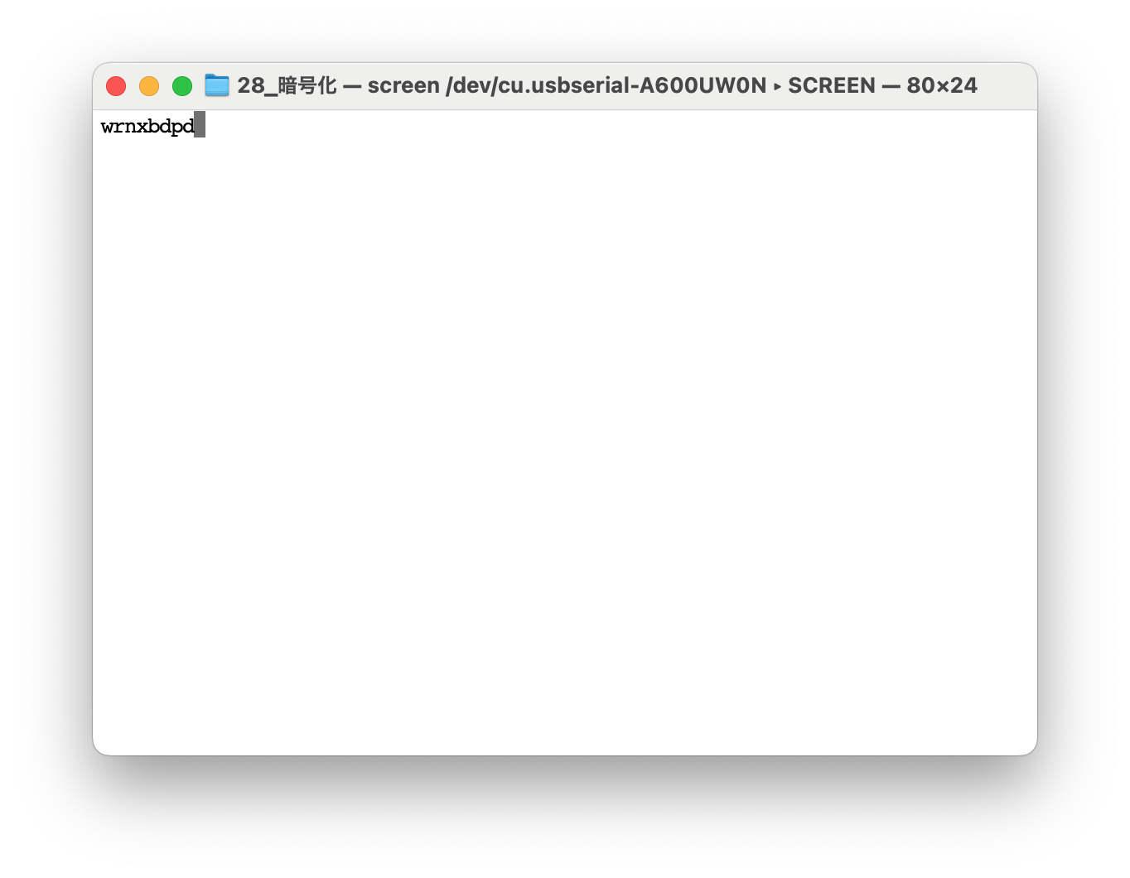
 | 00 | C4 03 | L1 | IN | G1,SIOS
 | 02 | 67 40 |  | AND | G1,#40H
 | 04 | A4 00 |  | JZ | L1
 | 06 | C0 02 |  | IN | G0,SIOD
 | 08 | 33 03 |  | ADD | G0,#3
 | 0A | 53 7B |  | CMP | G0,#'z'+1
 | 0C | A8 10 |  | JC | L2
 | 0E | 43 1A |  | SUB | G0,#26
 | 10 | C4 03 | L2 | IN | G1,SIOS
 | 12 | 67 80 |  | AND | G1,#80H
 | 14 | A4 10 |  | JZ | L2
 | 16 | C3 02 |  | OUT | G0,SIOD
 | 18 | A0 00 |  | JMP | L1
 | 1A

